DERECHO DE DEVOLUCION
DERECHO DE DEVOLUCION
Párrafo 55
Una entidad reconocerá un pasivo por reembolsos si la entidad recibe contraprestaciones de un cliente
y espera reembolsarle toda o parte de la contraprestación.
Un pasivo por reembolso se mide al importe de la contraprestación recibida (o por recibir) a la cual la
entidad no espera tener derecho (importes no incluido en el precio de la transacción).
Párrafo B20-B27
una entidad concede a un cliente el derecho a devolver el producto por varias razones (insatisfacción)y
recibe cualquier combinación de lo siguiente:
(a) un reembolso total o parcial de cualquier contraprestación pagada
(b) un crédito que puede aplicarse contra los importes debidos
(c) cambiarlo por otro producto.

Caso Alicorp
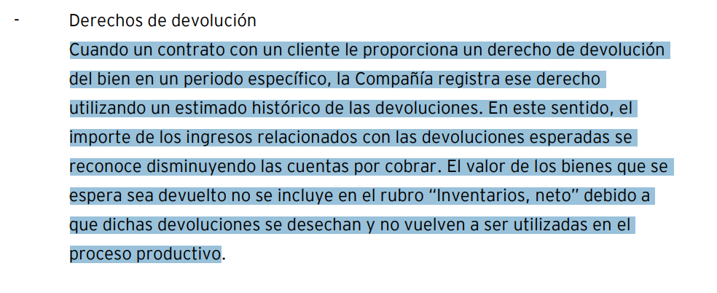

CONTABILIDAD DE DERECHOS DE DEVOLUCION
ALICORP |  |  |  | Si | Desecha la devolución
LABORATORIO FARMACEUTICO |  |  |  | Si | Desecha la devolución
FABRICA DE ZAPATOS |  |  |  | Si | Reproceso del producto
CANTIDAD |  |  |  | 100,000 | UNIDADES
PRECIO DE VTA |  |  |  | 15
COSTO DE VENTA |  |  |  | 6
% HISTORICO DE DEVOLUCIONES |  |  |  | 5%

 | NIIF |  |  | D | H
 | FACTURA POR COBRAR |  |  | 1,500,000
 | VENTA |  |  |  | 1,425,000
 | PASIVO |  |  |  | 75,000

 | Inventario en transito |  |  | 30,000
 | COSTO DE VENTA |  |  | 570,000
 | INVENTARIO |  |  |  | 600,000

 | TRIBUTARIA |  |  | D | H

 | FACTURA POR COBRAR |  |  | 1,500,000
 | VENTA |  |  |  | 1,500,000

 | COSTO DE VENTA |  |  | 600,000
 | INVENTARIO |  |  |  | 600,000

 | Impuesto diferido

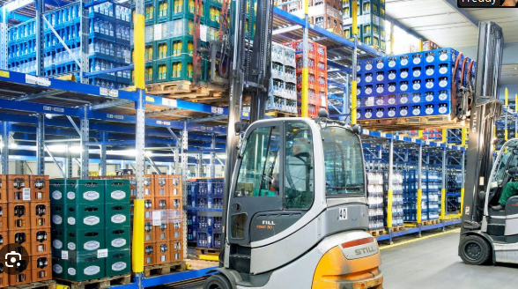

 |  | Esc 1 | Esc 2
Ventas |  | 350 | 105
Gastos |  | -245

 |  | 105 | 105

Principal | controla el activo
 | controla el servicio

 | frente al cliente

Naviera

Trampo SA

Importador

